전체 시스템 플로우
콘텐츠 구조 요약

전체 시스템 플로우
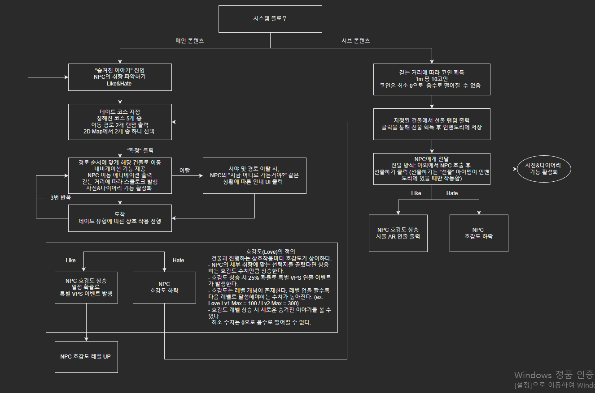

 | * 호감도는 NPC에게 귀속되어 있는 시스템이다.

Date
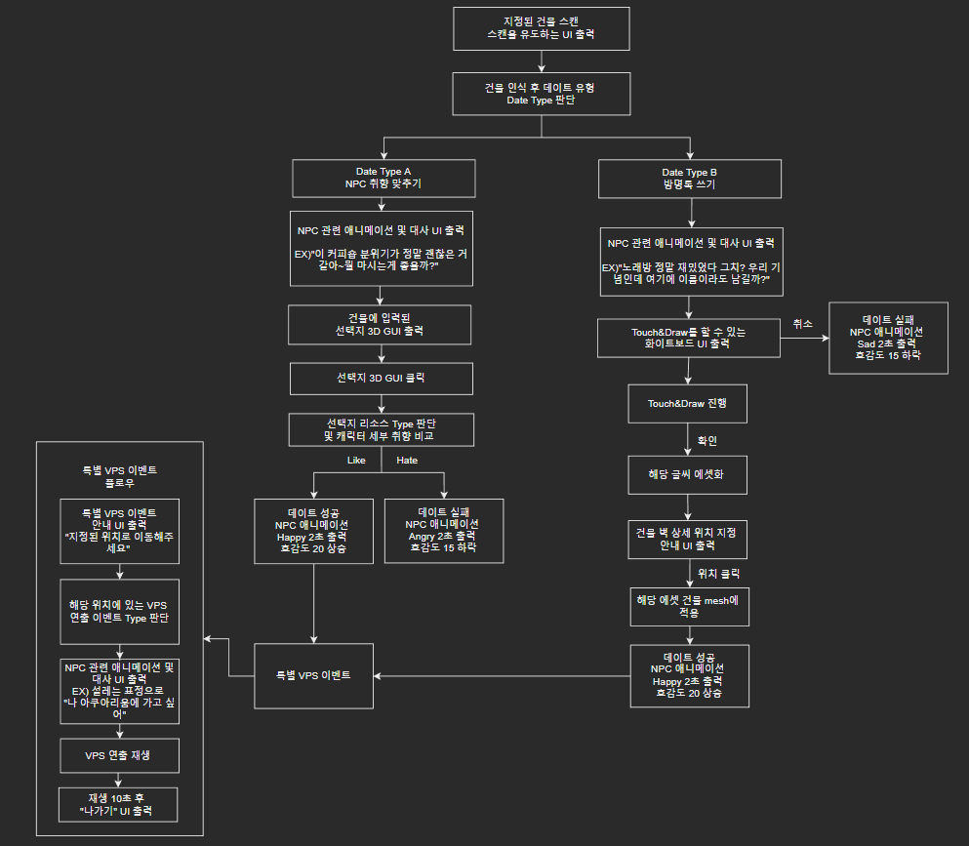
데이트 시스템 기획서

 | 1.1 기획 의도
 | 1 | 연애시뮬레이션이라는 장르에 맞게 플레이어가 NPC와 연애적 교감할 수 있는 주 콘텐츠가 필요함
 | 2 | AR에서만 가능한 화려한 VPS 데이트 연출을 보여주며 플레이어에게 다양한 볼거리를 제공

 | 1.2 개념 정의
 | ▶ 데이트
 |  | 플레이어가 NPC의 호감도를 올릴 수 있는 메인 콘텐츠
 |  | 데이트코스를 선택하고 데이트를 진행하면서 NPC와 대화, 호감도 상승 및 하락, 특별 이벤트 등 다양한 교류 진행
 |  | 데이트에는 유형이 2가지로 나뉘어져 있고 유형에 따라 성공조건은 상이.
 |  | 데이트가 성공하면 NPC의 호감도 20+ 상승, 실패 시 호감도 15- 하락
 | ▶ 데이트 코스(Map)
 |  | 데이트를 진행하기 위해서 기본적으로 설정하는 실제 이동 경로. 총 3개의 건물을 이동한다.
 |  | 정해진 5개의 경로 중 2개가 랜덤으로 출력 된다. 플레이어는 그 중 하나를 선택하여 이동 경로를 지정한다.
 |  | 자세한 사항은 "Map" sheet 참조

 | 1.3 데이트 유형 Date Type
 | A. 취향 맞추기
 | ▶ 설명
 |  | "숨겨진 이야기" 등 다양한 곳에서 파악한 NPC의 취향에 맞는 선택지를 골라야한다
 | ▶ 성공 조건
 |  | 선택지의 Type이 NPC 의 세부 취향 중 Like와 일치해야 함
 |  | 선택지의 리소스 Type&캐릭터 세부 취향=성공 여부(성공=True/실패=False)
 |  | ㄴ Case1. Like&Like=True / Case2. Like&Hate=False / Case3. Hate&Hate=False
 | ▶ 진행 방식
 | 1 | 건물 인식 UI 출력
 | 2 | 건물 date Type 판단
 | 3 | 관련 NPC 애니메이션 및 대사 출력
 | 4 | 건물에 입력된 선택지 GUI 출력
 | 5 | 플레이어 선택 후 해당 선택지의 Type 판단
 | 6 | 해당 이벤트의 성공 조건 판단
 | 7 | 성or패에 따른 호감도 수치 상승or하락 및 관련 애니메이션 출력
 |  | ㄴ관련문서: buildings 시스템 기획서, UI 기획서, 애니메이션 기획서
 | ▶ 건물 종류
 |  | "buildings" 시스템 기획서 참조(작성 중)

 | B. 방명록 쓰기
 | ▶ 설명
 |  | 건물 벽에 이름 낙서 남기기
 | ▶ 성공 조건
 |  | 건물 mesh에 적용하면 성공
 | ▶ 건물 종류
 |  | "buildings" 시스템 기획서 참조(작성 중)
 | ▶ 진행 방식
 | 1 | 건물 인식 UI 출력
 | 2 | 건물 date Type 판단
 | 3 | 관련 NPC 애니메이션 및 대사 출력
 | 4 | Touch&Draw할 수 있는 화이트보드 UI 출력
 | 5 | Touch&Draw 진행
 | 6 | 해당 글씨 에셋화
 | 7 | 건물 벽 상세 위치 지정 안내 UI 출력
 | 8 | 해당 에셋 건물 mesh에 적용

 | 1.4 특별 VPS 이벤트
 | ▶ 설명
 |  | Date Type에 따른 성공 조건을 만족 시 100% 확률로 등장하는 특별 VPS 연출 이벤트
 | ▶ 발생 위치
 |  | "buildings" 시스템 기획서 참조(작성 중)
 | ▶ 진행 방식
 | 1 | 특별 VPS 이벤트 안내 UI 출력
 | 2 | 해당 위치에 있는 VPS 연출 Type 판단
 | 3 | 관련 NPC 애니메이션 및 대사 출력
 | 4 | VPS 연출 재생
 | 5 | 10초 재생 후 나가기 UI 출력

 | 1.5 데이트 시스템 플로우

Map
